Folyamatábra és struktogram
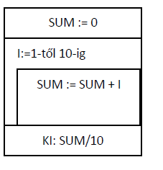
Adjuk meg az alábbi feladatokat folyamatábrával vagy struktogrammal.

1. | Írjuk ki a számokat 1-től 10-ig.

 | Folyamatábra: |  | Struktogram:

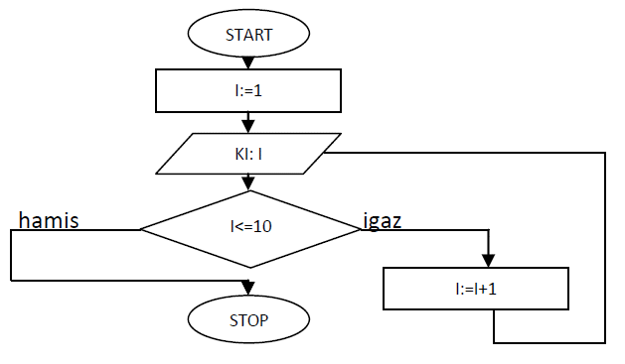
 |  | 1. megoldás

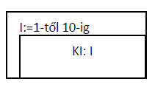

 |  | 2. megoldás

 |  | 3. megoldás

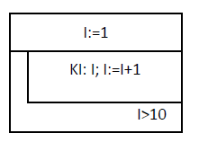

2. | Írjuk ki az első 10 számot és az átlagukat is. Adjuk meg az algoritmus folyamatábráját.

 | Folyamatábra:

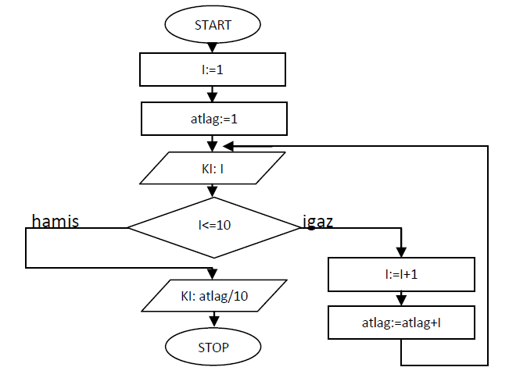

3. | Írjuk ki az első 10 szám átlagát. Adjuk meg az algoritmus struktogramját.

 | Struktogram

